상품제안서
락앤락 916 리틀럽 원터치 스텐 양손 빨대컵 300ml | 상품코드: F32673

 |  |  |  |  |  |  | 02-412-0044 | www.easy1.co.kr
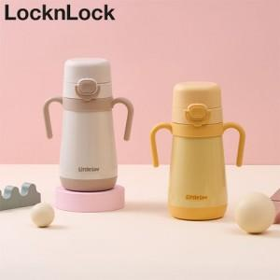

【상세/제작정보】

【인쇄/포장옵션】 | 컬러필름인쇄 / 포장지포장

【공급단가】 | 수량 | 20~ | 50~ | 100~ | 300~ | 500~
*VAT별도 | 단가 | 23,400원 | 23,010원 | 22,420원 | 22,030원 | 21,450원

【상품 URL】 | https://easy1.co.kr:443/src/goods_detail.php?gdno=32673

